Graphique 1
Graphique 1 : Recette totale et nombre de foyers à l'IFI depuis 2018
 | Montant total d'IFI | Nombre de foyers à l'IFI (axe de droite)
2018 | 1.29 | 132.72
2019 | 1.49 | 139.15
2020 | 1.56 | 143.34
2021 | 1.67 | 152.69
2022 | 1.83 | 163.9
2023 | 1.95 | 175.98

Source : DGFiP.

Année | Montant total d'IFI | Nombre de foyers à l'IFI (axe de droite)
2018 | 1.29 | 133
2019 | 1.49 | 139
2020 | 1.56 | 143
2021 | 1.67 | 153
2022 | 1.83 | 164
2023 | 1.95 | 176

Graphique 2
Graphique 2 : Part de l'IFI payé et nombre de foyers IFI par niveau de patrimoine en 2023

Source : DGFiP.

Tranche de patrimoine (en millions) | Part dans les foyers imposables (axe de gauche) | Part dans l'IFI total (axe de gauche) | Montant moyen d'IFI payé (axe de droite)
1,3 à 2,5 | 73.0 | 34.4 | 5,212
2,5 à 5 | 21.8 | 33.3 | 16,897
5 à 10 | 4.2 | 18.6 | 48,686
10 et plus | 1.0 | 13.8 | 150,957

Graphique 3
Graphique 3 : Composition du patrimoine immobilier moyen des foyers à l'IFI par tranche de patrimoine en 2023

Note : La résidence principale est valorisée après déduction d’un abattement de 30 % sur sa valeur réelle. Les dettes sont représentées négativement.
Source : Déclaration 2023 sur la fortune immobilière au 1er janvier 2023, DGFiP.

Biens déclarés | 1,3 à de 2,5 | 2,5 à 5 | 5 à 10 | Plus de 10
Résidence principale | 0.5 | 0.7 | 0.9 | 1.4
Autres immeubles | 1.0 | 1.9 | 3.4 | 6.9
Immobilier indirect | 0.3 | 0.9 | 2.5 | 10.4
Dettes | -0.1 | -0.2 | -0.4 | -0.8
Divers | 0.0 | 0.1 | 0.1 | 0.3

 | -6.6% | -6.1% | -5.3% | -4.1%

Graphique 4
Graphique 4 : Foyers à l'IFI par classe d’âge et patrimoine immobilier imposable moyen en 2023

Note : La classe d’âge du foyer est celle du premier déclarant. Le patrimoine immobilier imposable est estimé après déduction des dettes et d’un abattement de 30 % sur la valeur de la résidence principale.
Source : DGFiP.

Classe d'âge | Montant moyen de patrimoine (axe de droite) | Part de la classe d'âge
Moins de 25 ans | 2.70 | 2.5
45 à 54 ans | 2.47 | 8.5
55 à 64 ans | 2.43 | 22.2
65 à 74 ans | 2.41 | 31.1
75 ans et plus | 2.52 | 35.7

Carte 1
Carte 1 : Part de foyers déclarant l’IFI parmi les déclarants de l’impôt sur les revenus 2022, par département
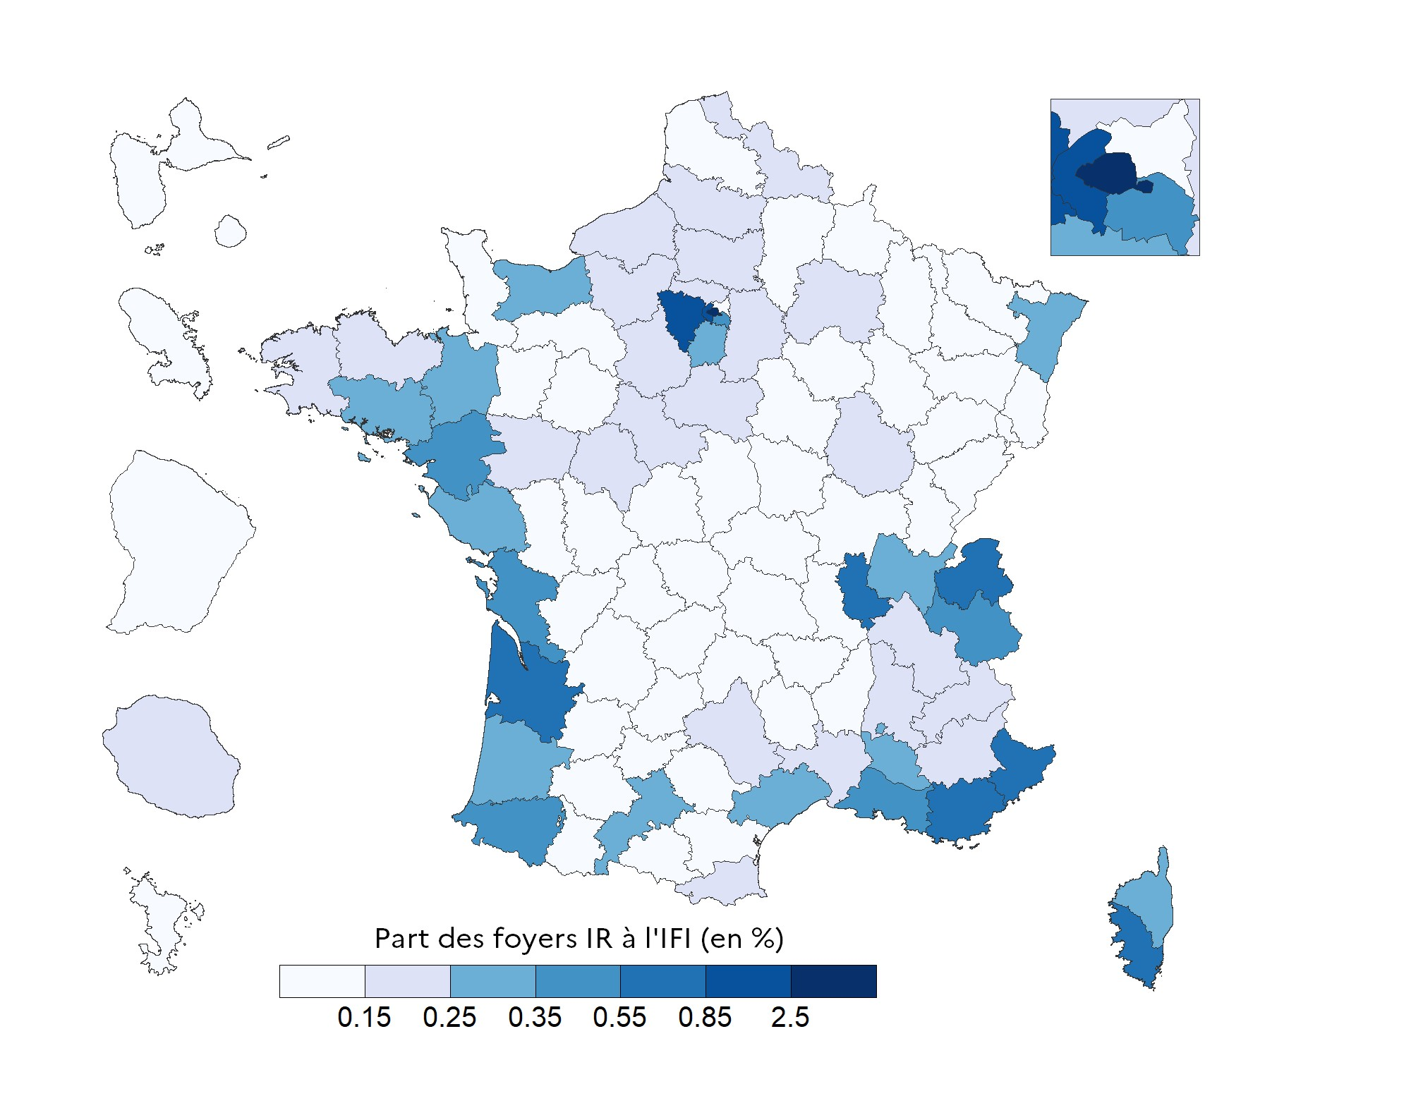

Champ : Ensemble des foyers fiscaux déclarant l’IR et l’IFI.
Sources : Déclaration 2023 d’impôt sur les revenus 2022, déclaration 2023 sur la fortune immobilière au 1er janvier 2023, DGFiP.

Département ou territoire | Taux de foyers IFI parmi les foyers ayant déclaré l'IR (en %)
AIN | 0.25%
AISNE | 0.13%
ALLIER | 0.12%
ALPES-DE-HAUTE-PROVENCE | 0.18%
HAUTES-ALPES | 0.23%
ALPES-MARITIMES | 0.75%
ARDECHE | 0.12%
ARDENNES | 0.06%
ARIEGE | 0.07%
AUBE | 0.12%
AUDE | 0.11%
AVEYRON | 0.16%
BOUCHES-DU-RHONE | 0.43%
CALVADOS | 0.29%
CANTAL | 0.12%
CHARENTE | 0.12%
CHARENTE-MARITIME | 0.39%
CHER | 0.11%
CORREZE | 0.12%
CORSE-DU-SUD | 0.20%
HAUTE-CORSE | 0.17%
COTE-D'OR | 0.09%
COTES-D'ARMOR | 0.12%
CREUSE | 0.11%
DORDOGNE | 0.19%
DOUBS | 0.18%
DROME | 0.21%
EURE | 0.15%
EURE-ET-LOIR | 0.62%
FINISTERE | 0.28%
GARD | 0.21%
HAUTE-GARONNE | 0.34%
GERS | 0.13%
GIRONDE | 0.59%
HERAULT | 0.29%
ILLE-ET-VILAINE | 0.34%
INDRE | 0.10%
INDRE-ET-LOIRE | 0.23%
ISERE | 0.23%
JURA | 0.10%
LANDES | 0.31%
LOIR-ET-CHER | 0.19%
LOIRE | 0.14%
HAUTE-LOIRE | 0.10%
LOIRE-ATLANTIQUE | 0.38%
LOIRET | 0.18%
LOT | 0.12%
LOT-ET-GARONNE | 0.14%
LOZERE | 0.08%
MAINE-ET-LOIRE | 0.18%
MANCHE | 0.14%
MARNE | 0.23%
HAUTE-MARNE | 0.05%
MAYENNE | 0.15%
MEURTHE-ET-MOSELLE | 0.13%
MEUSE | 0.05%
MORBIHAN | 0.31%
MOSELLE | 0.12%
NIEVRE | 0.07%
NORD | 0.20%
OISE | 0.23%
ORNE | 0.14%
PAS-DE-CALAIS | 0.13%
PUY-DE-DOME | 0.14%
PYRENEES-ATLANTIQUES | 0.54%
HAUTES-PYRENEES | 0.08%
PYRENEES-ORIENTALES | 0.15%
BAS-RHIN | 0.28%
HAUT-RHIN | 0.14%
RHONE | 0.57%
HAUTE-SAONE | 0.05%
SAONE-ET-LOIRE | 0.13%
SARTHE | 0.14%
SAVOIE | 0.41%
HAUTE-SAVOIE | 0.68%
PARIS | 2.92%
SEINE-MARITIME | 0.19%
SEINE-ET-MARNE | 0.24%
YVELINES | 1.00%
DEUX-SEVRES | 0.10%
SOMME | 0.16%
TARN | 0.13%
TARN-ET-GARONNE | 0.11%
VAR | 0.64%
VAUCLUSE | 0.30%
VENDEE | 0.25%
VIENNE | 0.15%
HAUTE-VIENNE | 0.13%
VOSGES | 0.06%
YONNE | 0.13%
TERRITOIRE DE BELFORT | 0.09%
ESSONNE | 0.27%
HAUTS-DE-SEINE | 1.68%
SEINE-SAINT-DENIS | 0.11%
VAL-DE-MARNE | 0.55%
VAL-D'OISE | 0.20%
GUADELOUPE | 0.09%
MARTINIQUE | 0.11%
GUYANE | 0.08%
LA REUNION | 0.20%
MAYOTTE | 0.03%
RESIDENTS A l'ETRANGER | 2.66%

